Analisis
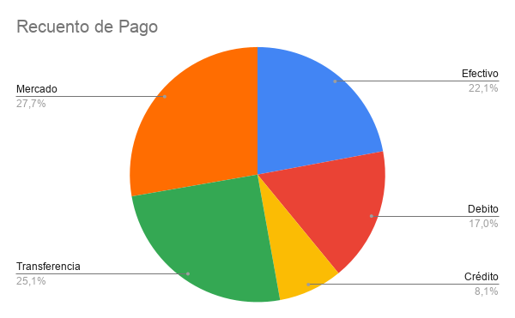
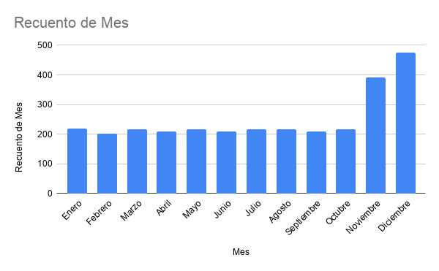
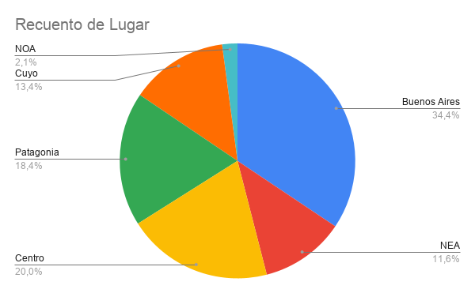
Medida Estadística | Resultado
Media | $34.37
Mediana | $26.16
Moda | Sin moda
Desviacion | 27.48341102

